Disclaimer 免責聲明
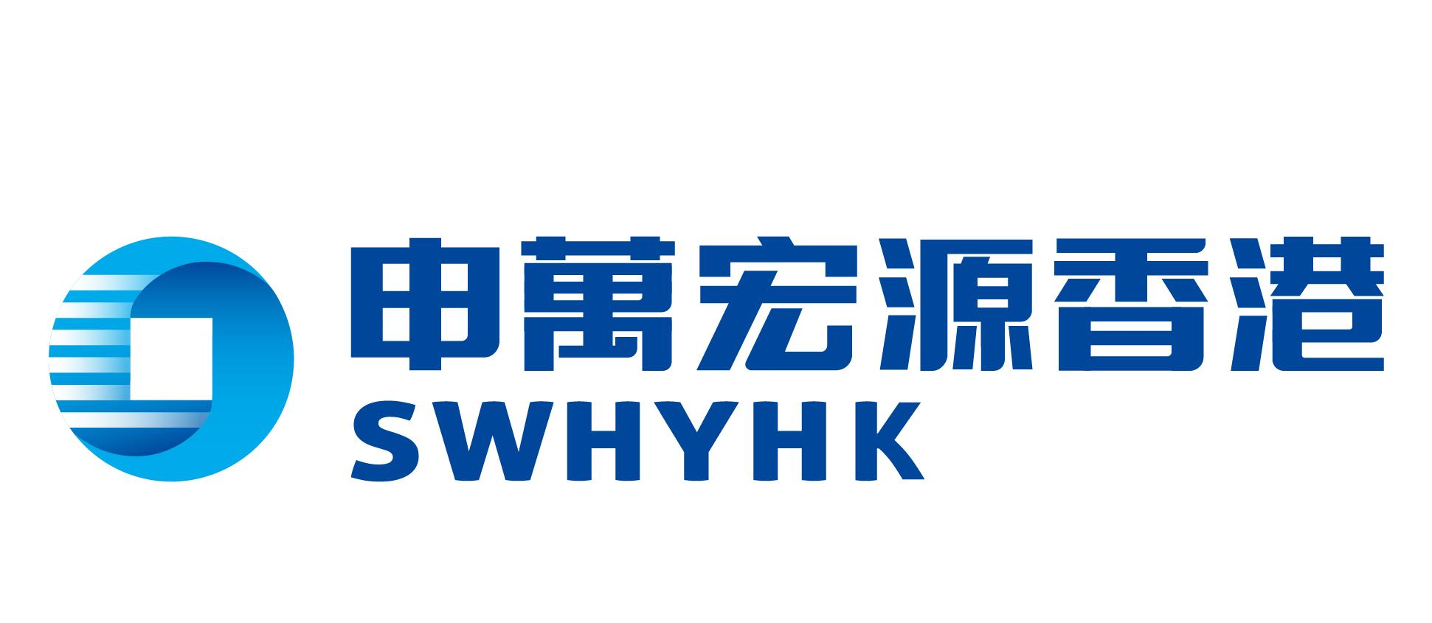

Important Disclaimer 重要免責聲明
This is not a complete list of Bonds, Funds and Structured Products (the “Investment Products”) available and is for your reference only. Shenwan Hongyuan Securities (H.K.) Limited makes no warranty as to the accuracy or completeness of information provided herein.
此文件並沒有列出所有可供選擇之債券，基金和結構性產品（"投資產品"），而所有資料只供閣下作參考用途。申萬宏源證券（香港）有限公司不能保證其內容的準確性及完整性。

This is provided for your information only and does not constitute any offer or solicitation or advice for the purchase or sale of the Investment Products. Information in this document has been prepared without taking account of the investment objectives, financial situation or needs of any particular investor. Accordingly, investors should, before acting on the information, consider its appropriateness, having regard to their own investment objectives, financial situation and needs.
一切資料只供一般參考用途，並不構成任何買賣投資產品之報價、招攬或建議。此文件中的資料並沒顧及個別投資者之投資目標、財政狀況或需要。因此，投資者遵照此文件中的資料行事前，應根據個人的投資目標、財政狀況和需要而考慮有關投資是否適合。

Any decision to purchase the Investment Products mentioned herein should be made based on a review of your particular circumstances with your independent financial adviser. The investment decision is yours but you should not invest in the Investment Product unless the intermediary who sells it to you has explained to you that the product is suitable for you having regard to your financial situation, investment experience and investment objectives.
在作出任何在此文件中提及的投資產品買賣決定前，應按您的個別之情況與獨立財務顧問作出商討。投資決定是由閣下自行作出的，但閣下不應投資在該投資產品，除非中介人於銷售該產品時已向閣下解釋經考慮閣下的財務情況、投資經驗及投資目標後，該產品是適合閣下的。

Investments referred to in this document are not recommendations of Shenwan Hongyuan Securities (H.K.) Limited or its affiliates. Information contained in this document are composed as of the date of the publication and are subject to changes from time to time without prior notice.
此文件所提及的任何投資並不構成申萬宏源證券（香港）有限公司或其聯營公司之建議。此文件中的資料自出版日期組成，資料將每日更新，如有關資料作出任何更改或變動，將不會另作通知。

Prices of the Investment products may go down as well as up. Shenwan Hongyuan Securities (H.K.) Limited or its affiliates accept no liability for any direct or consequential loss arising from this document. Product Information such as price, yield, return and margin ratio are indicative and for reference only. You should contact account executive for refreshed product information before trading. You should also seek advice from your professional advisors as to your particular tax position, including but not limited to estate duty and withholding tax that might arise from investing in overseas products.
投資產品價格可升亦可跌。對於一切由本文所引起的即時或日後損失，申萬宏源證券（香港）有限公司或其聯營公司均不會負責。產品信息（例如價格，收益率，回報和保證金比率）只供閣下作參考用途。閣下應在交易前聯絡客戶經理以獲取更新的產品信息。閣下亦應就各種稅務問題諮詢專業意見，此包括但不限於遺產稅和扣繳稅。

The contents of this document have not been reviewed by the Securities and Futures Commission of Hong Kong or any other regulatory authority in Hong Kong. You are advised to exercise caution in relation to the offer. If you are in any doubt about any of the contents of this document, you should obtain independent professional advice.
本文件的內容未經香港證券及期貨事務監察委員會或其他規管當局審。你應就有關要約謹慎行事。如你對本文件的任何內容有任何疑問，你應尋求獨立專業意見。

